表紙・改定履歴
Webダイレクト販売

画面設計書
本人確認書類提出画面
G0123

© 2020 Sasuke Financial Lab Inc.

変 更 記 録
版数 REV. | 作成更新日 | 変 更 内 容 | 担 当
01 | 2020-08-19 | 初版 | 須永
02 | 2020-09-02 | 仕様修正 ・dアカウントログイン済みで本人確認が取れていない申込者の場合はdアカウントでの確認ボタンを非表示にする旨を記載 ・複数同時申込時の本人確認書類の処理方法を記載 ・マイナンバーが記載された書類のアップロードをしないよう注意喚起を補足表示に追加 | 須永
03 | 2020-09-10 | UI工程初版 | 福山
04 | 2020-09-14 | アクション項目定義書に以下を追加 ・本人確認書類の項目群 ・本人確認アシストAPIの照合処理について | 幡司
05 | 2020-09-16 | 画面概要、画面レイアウトのフォーマット修正 | 小川
06 | 2020-09-29 | UIレビュー指摘に対応（画面項目定義書、アクション項目定義書） | 木部
07 | 2020-10-08 | デザインの画像を新しいものに差し替え | 福山
08 | 2020-10-08 | dアカウント本人確認済みで遷移されないため、仕様変更 | 須永
09 | 2020-10-15 | アクション項目定義書修正 | 江澤
10 | 2020-11-12 | ・「アクション項目定義書」シートの「No2.本人確認アシストAPIによる本人確認」と「No3.本人確認アシストAPI成功時の突き合わせ確認」を結合 ・「dアカウント連携本人確認API（仮）」を「本人情報チェックAPI」に名称変更・項目修正 | 小川
11 | 2020-11-18 | ・「アクション項目定義書」シートの「I/F等」列に外部APIの場合は"【外部：〇〇】"と先頭に追記 ・セッションに格納する本人確認フラグを個別のフラグ値から承諾対象コードに変更 ・遷移元からクレジットカード登録画面を削除しSBPSに統一 ・画面項目定義書を詳細化 | 小川
12 | 2020-11-24 | Web申込み専用ページ本人確認書類提出画面のUIレビュー対応から派生し、下記内容を修正 ・裏面は必須ではなく任意であることを明記 ・文言誤り。住民基本台帳カード→・住民基本台帳カード（写真付）(004) ・dアカウント時のエラーは通信エラーか照合エラーかメッセージの出しわけを行う ・セッション項目の構造改善のため修正 ・すでにアップロードファイルが選択されているにもかかわらずセレクト変更しようとした際は、選択ファイルを削除していいか確認ポップアップを表示 | 須永
13 | 2020-12-02 | アクション項目定義書 、アクションID「No7」および「No8」の「申込更新API」の記述に「申込更新API」に主キーとなる、商品付加IDと商品付加バージョンを渡すように修正 | 緒方
14 | 2020-12-09 | ウイルスチェックAPIの設計書に基づき、当該APIを呼び出すアクション項目の内容を反映 | 小川
15 | 2020-12-16 | SP4指摘対応 [画面レイアウト][画面項目定義書][アクション項目定義書]シート追加 ・マイナンバーカードを選択時、確認ポップアップを表示する ・ボタン名を「表面をアップロードする」「裏面をアップロードする」に変更 ・パスポートを選択時タイトルを「表面」「裏面」ではなく「顔写真ページ」「所持人記入欄ページ」に文言変更 ・本人確認アシストAPIのサービス照会URLを追加 ・書類をアップロードする際の注意事項リンクを書類選択プルダウンの下に配置 ・あとで提出するボタンの下部の文言を修正 | 須永
16 | 2020-12-17 | [アクション項目定義書]シート追加 ・母子健康手帳の記載漏れを追記 ・申込更新APIに送る際は、ドキュメントコード値はコード一覧を参照と追記 ・本人確認書類を書類で完了時には承諾コード１６を設定に変更 | 須永
17 | 2020-12-18 | [アクション項目定義書]シート追加 ・dアカウントの不要なパラメータ処理が入っていたので削除 ※dアカウントでの本人確認した情報は、承諾対象コードのみでDBへ送ること | 須永
18 | 2021-01-05 | [アクション項目定義書]シート修正 ・本人情報チェックAPIのリクエスト値に性別は不要のため削除 | 須永

画面概要
設計説明書 |  |  | システム |  |  |  | 画面名 | 画面ID
 |  |  | Webダイレクト販売 |  |  |  | 本人確認書類提出画面 | G0123

 | 1 | 画面概要

 |  | 本人確認情報の選択・アップロードを行う画面である。
 |  | 「G0121.保険料払込方法選択画面」後のSBペイメント処理画面から遷移される、
 |  | 入力後は、「G0123.申込内容確認画面」に遷移する。
 |  | 複数商品の同時申し込みの場合はアップロードは一度で他商品にも適用する。
 |  | また、他の申込を行う場合ももう一度本人確認書類のアップロードを求める。
 |  | ※ドコモの本人確認アシストAPI（フィルインタイプ）を利用した場合、本人確認情報はユーザーは入力する必要がなくなり、審査も必要なくなる。

 | 2 | 画面遷移

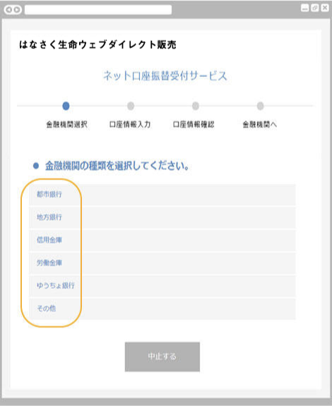
 |  | SBPS |  |  | G0123.本人確認書類の |  |  |  | G0124.申込内容最終確認画面
 |  |  |  |  |  | 提出方法の選択画面

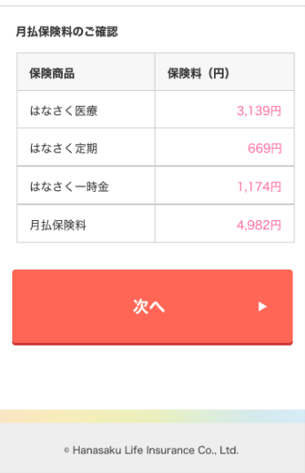

 |  |  |  | SBPS完了後

画面レイアウト
画面レイアウト |  |  | システム |  |  | 画面名 | 画面ID
 |  |  | Webダイレクト販売 |  |  | 本人確認書類提出画面 | G0123

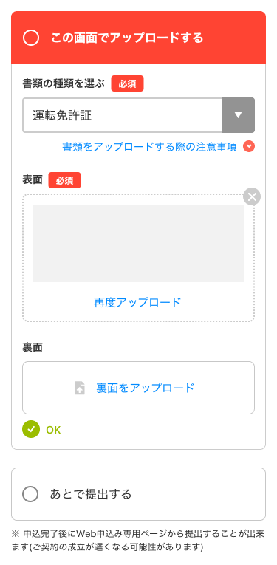
1
2
3

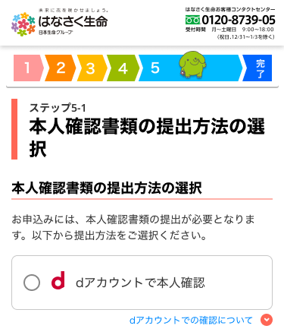

8
4

5
 |  |  |  |  |  |  |  |  |  | データをアップロード後
 |  |  |  |  |  |  |  |  |  | 左記の表示となる

6
B

1
A

7

2

9

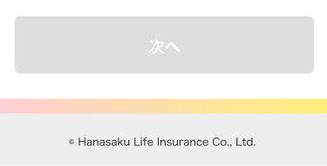
1
C

 | ※dアカウントでの本人確認認証後 |  |  | ※「この画面でアップロードする」で”国民健康保険証・健康保険証”
 |  |  |  |  | を選択した場合、アップロード時の注意事項が表示 |  | ※「この画面でアップロードする」で”マイナンバーカード”を選択した際
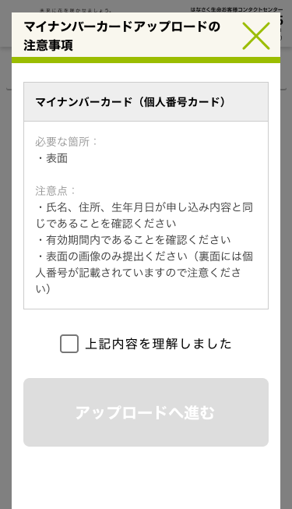

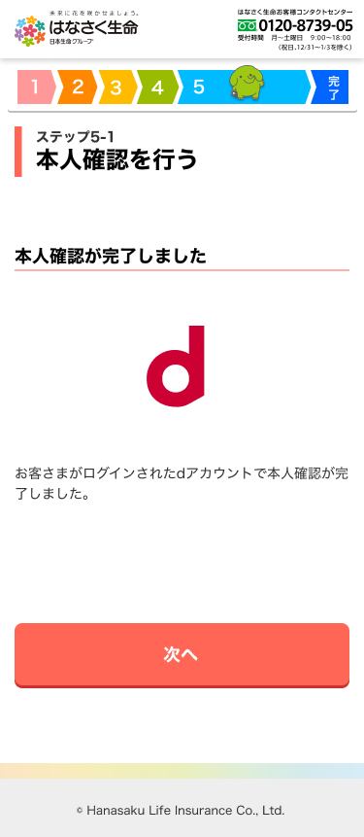

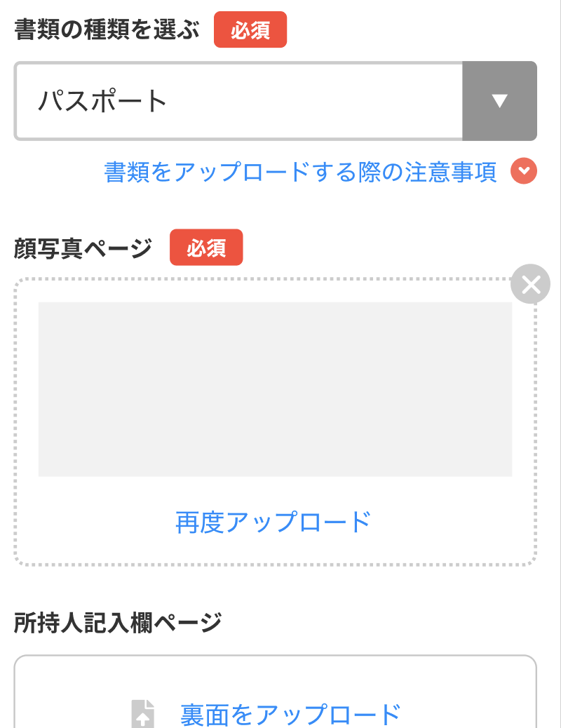
 |  |  |  |  |  |  | ※「この画面でアップロードする」で”パスポート”を選択した際
 |  |  |  |  |  |  |  | タイトルを変更
 |  |  |  |  |  |  |  |  | 表面→顔写真ページ
 |  |  |  |  |  |  |  |  | 裏面→所持人記入ページ

1
D
2

 | ※[書類をアップロードする際の注意事項]の文字リンクが押下時
 |  | ポップアップを表示

